pavúk
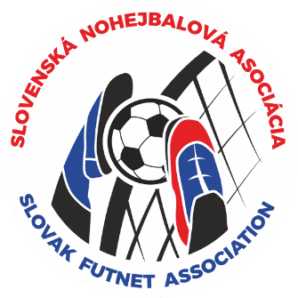
M - SR dvojíc v nohejbale

 |  |  |  | kategória: | juniori

 |  |  | miesto konania: |  | Zalužice
 |  |  | dátum uskutočnenia: |  | 2026-05-03

štvrťfinále | semifinále |  |  | FINÁLE |  |  |  | CELKOVÝ VÝSLEDOK:
1 |  |  |  |  |  |  |  | 1.miesto | KAC Košice A
Zalužice A | 2:0 |  |  |  |  |  |  | 2.miesto | NK Vrbové A
2 | Zalužice A |  |  |  |  |  |  | 3.miesto | NK Martin A
Zalužice B |  |  | 1:2 |  |  |  |  | 4.miesto | NK Zalužice A
3 |  |  |  | Vrbové A |  |  |  | 5.-8. miesto | NK Vrbové B
Vrbové A | 2:0 |  |  |  |  |  |  |  | KAC Košice B
4 | Vrbové A |  |  |  |  |  |  |  | NK Martin B
Vrbové B |  |  |  |  | 1:2 |  | víťaz |  | NK Zalužice B
5 |  |  |  |  |  |  | Košice A | 9.-12. miesto
Martin A | 2:0
6 | Martin A
Martin B |  |  | 0:2 | Košice A
7 |  |  |  |  |  |  |  | 13.-16. miesto
Košice A | 2:1
8 | Košice A
Košice B |  |  |  | Zalužice A
 |  | zápas o 3 miesto: |  |  | 1:2 | Martin A
 |  |  |  | Martin A

